상품제안서
지니큐 듀얼분사 무선 멀티가습기 선풍기 | 상품코드: S21322

 |  |  |  |  |  |  | 02-713-8555 | www.synergygift.co.kr
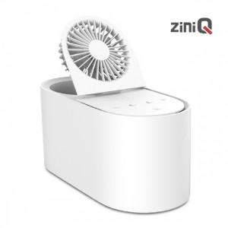

【상세/제작정보】 | <p>대용량 1.7L 무선 선풍기 가습기<br>풍무한 듀얼 분사<br>선풍기 3단계 조절 가능<br>2단계 가습량 조절 가능<br>간편 세적</p>

【인쇄/포장옵션】 | 레이저, 스티커, 풀칼라 / 포장지포장

【공급단가】 | 수량 | 30~ | 100~ | 300~ | 500~ | 1,000~
*VAT별도 | 단가 | 20,250원 | 19,500원 | 18,750원 | 18,000원 | 17,550원

【상품 URL】 | https://www.synergygift.co.kr:443/src/goods_detail.php?gdno=21322

